关系图
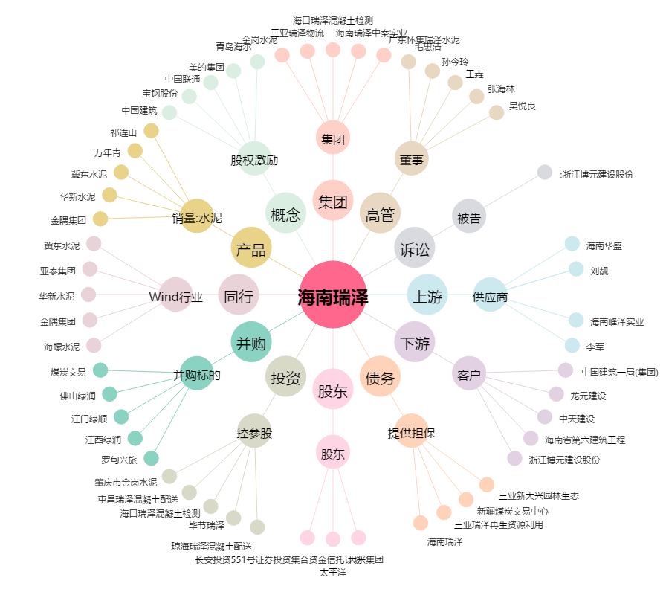
海南瑞泽[002596.SZ] - 关系概览图

